Trang_bìa
Posts and Telecommunications Institute of Technology |  |  |  |  |  |  | Thiết kế |  | Tài liệu phát triển |  | Tên hệ thống |  |  | Quản lý thi trắc nghiệm |  |  |  | Người tạo |  | VietND | Ngày tạo |  | 2023-02-10
 |  |  |  |  |  |  |  |  |  |  |  |  |  |  |  |  |  | Người cập nhật |  |  | Ngày cập nhật
 |  |  |  |  |  |  |  |  |  |  | Màn hình (ID) |  |  | Update_User_Info |  | Màn hình (Tên) |  | Cập nhật thông tin người dùng

 | QUẢN LÝ THI TRẮC NGHIỆM Tài liệu phát triển hệ thống

 | Version 1.0

 |  |  |  |  |  |  |  |  |  | 1. Mục đích |  |  |  | 7. Giao diện màn hình
 |  |  |  |  |  |  |  |  |  | 2. Giới hạn hoạt động |  |  |  | 8. Danh sách hạng mục
 |  |  |  |  |  |  |  |  |  | 3. Giới hạn hệ thống |  |  |  | 9. Khái quát chức năng
 |  |  |  |  |  |  |  |  |  | 4. Chức năng liên quan |  |  |  | 10. Xử lý chi tiết
 |  |  |  |  |  |  |  |  |  | 5. Không bao gồm
 |  |  |  |  |  |  |  |  |  | 6. Sơ đồ

Posts and Telecommunications Institute of Technology |  |  |  |  |  |  | Thiết kế |  | Tài liệu phát triển |  | Tên hệ thống |  |  | Quản lý thi trắc nghiệm |  |  |  | Người tạo |  | VietND | Ngày tạo |  | 2023-02-10
 |  |  |  |  |  |  |  |  |  |  |  |  |  |  |  |  |  | Người cập nhật |  |  | Ngày cập nhật
 |  |  |  |  |  |  |  |  |  |  | Màn hình (ID) |  |  | Update_User_Info |  | Màn hình (Tên) |  | Cập nhật thông tin người dùng

 | Lịch sử chỉnh sửa

 | Ver |  | Ngày cập nhật |  |  | Nội dung cập nhật |  |  |  |  |  |  |  | Người cập nhật
 |  |  |  |  |  |  |  |  |  |  |  |  |  |  | Ngày duyệt |  | Người duyệt |  | Ngày duyệt |  |  | Người duyệt
 | 1 |  | 2023-01-10 |  |  | Tạo mới |  |  |  |  |  |  |  | VietND

 | 2 |  | 2023-02-10 |  |  | Update (6) (7) (8) (9) (10) |  |  |  |  |  |  |  | VietND

Posts and Telecommunications Institute of Technology |  |  |  |  |  |  | Thiết kế |  | Tài liệu phát triển |  | Tên hệ thống |  |  | Quản lý thi trắc nghiệm |  |  |  | Người tạo |  | VietND | Ngày tạo |  | 2023-02-10
 |  |  |  |  |  |  |  |  |  |  |  |  |  |  |  |  |  | Người cập nhật |  |  | Ngày cập nhật
 |  |  |  |  |  |  |  |  |  |  | Màn hình (ID) |  |  | Update_User_Info |  | Màn hình (Tên) |  | Cập nhật thông tin người lao động

 | 1. Mục đích
 |  | - Dùng để người dùng cập nhật hồ sơ cá nhân
 |  | - Người dùng nhập tất cả thông tin cơ bản, bắt buộc nhập Username, Email và không được trùng
 |  | - Sau khi nhất nút hoàn tất, hệ thống sẽ kiểm tra
 |  |  | + Trường hợp phát sinh lỗi, hệ thống sẽ thông báo lỗi cho người dùng tại màn hình này.
 |  |  | + Nếu hoàn tất (cập nhật dữ liệu thành công), hệ thống sẽ quay lại màn hình chính

 | 2. Giới hạn hoạt động
 |  | Không có

 | 3. Giới hạn hệ thống
 |  | Không có

 | 4. Chức năng liên quan
 |  | Link ảnh
 |  | Ảnh resources
 |  | Upload Ảnh
 | 5. Không bao gồm
 |  | Không có

Posts and Telecommunications Institute of Technology |  |  |  |  |  |  | Thiết kế |  | Tài liệu phát triển |  | Tên hệ thống |  |  | Gas Cylinder Management System |  |  |  | Người tạo |  | TrungNH | Ngày tạo |  | 2018-01-10
 |  |  |  |  |  |  |  |  |  |  |  |  |  |  |  |  |  | Người cập nhật |  |  | Ngày cập nhật
 |  |  |  |  |  |  |  |  |  |  | Màn hình (ID) |  |  | Update_Info_Employee |  | Màn hình (Tên) |  | Cập nhật thông tin người lao động

Màn hình cập nhật thông tin
 | 6. Sơ đồ

Khởi động
hệ thống

Màn hình chính

Address
Employee
JobType

 | Table

 |  |  | № | Loại | Tên |  |  |  |  |  |  | I/O | Ghi Chú
 |  |  | 1 | M | Employee |  |  | Table quản lý thông tin người lao động |  |  |  | I/O
 |  |  | 2 | M | Address |  |  | Table chứa danh sách quận/huyện |  |  |  | I
 |  |  | 4 | M | JobType |  |  | Table chứa danh sách loại công việc |  |  |  | I
 |  |  | 5
 |  |  | 6
 |  |  | 7
 |  |  | 8
 |  |  | 9
 |  |  | 10

 |  |  |  | ※ Loại (M: Master / T: Transaction table / Ⅰ: INI file / W: work table / V: view / S: stored procedures / L: SQL loader / F: file)

Thiết_kế
Posts and Telecommunications Institute of Technology |  |  |  | Thiết kế |  |  | Tài liệu phát triển |  |  |  |  | Tên hệ thống |  |  | Quản lý thi trắc nghiệm |  |  | Người tạo | VietND | Ngày tạo | 2023-02-10
 |  |  |  |  |  |  |  |  |  |  |  |  |  |  |  |  |  | Người cập nhật |  | Ngày cập nhật
 |  |  |  |  |  |  |  |  |  |  |  | Màn hình (ID) |  |  | Update_User_Info |  | Màn hình (Tên) | Cập nhật thông tin người dùng

 | 7. Giao diện

 |  |  |  |  | *Hình giao diện chính
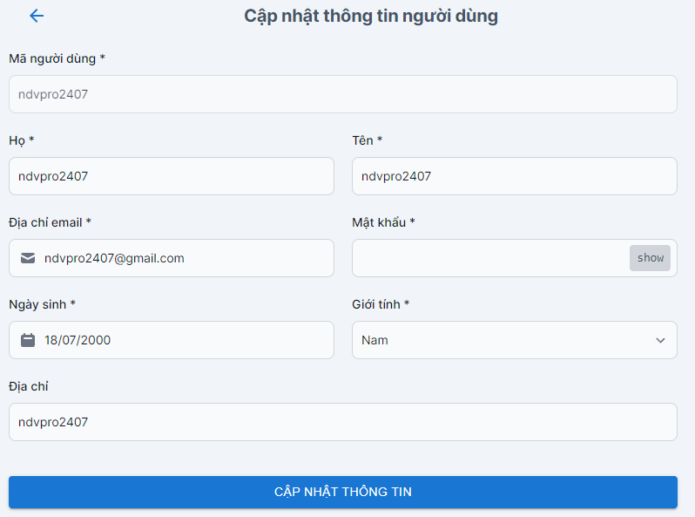

Posts and Telecommunications Institute of Technology |  |  |  | Thiết kế |  |  | Tài liệu phát triển |  |  |  |  | Tên hệ thống |  |  | Tìm việc và người giúp việc |  |  | Người tạo | VietND | Ngày tạo | 2023-02-10
 |  |  |  |  |  |  |  |  |  |  |  |  |  |  |  |  |  | Người cập nhật |  | Ngày cập nhật
 |  |  |  |  |  |  |  |  |  |  |  | Màn hình (ID) |  |  | Update_User_Info |  | Màn hình (Tên) | Cập nhật thông tin người dùng

 | 8. Danh sách hạng mục

 |  | [Vùng hiển thị cố định]
 |  | № | Tên hạng mục |  | Control |  |  |  |  | Nội dung hiển thị |  |  |  |  |  |  | Ý nghĩa
 |  | 1 | Họ |  | TextView |  |  |  |  | Họ của user |  |  |  |  |  |  | Mô tả nội dung nhập cho người dùng
 |  | 2 | Tên |  | TextView |  |  |  |  | Tên của user |  |  |  |  |  |  | Mô tả nội dung nhập cho người dùng
 |  | 3 | Username |  | TextView |  |  |  |  | Mã người dùng |  |  |  |  |  |  | Mô tả nội dung nhập cho người dùng
 |  | 4 | Email |  | TextView |  |  |  |  | Email |  |  |  |  |  |  | Mô tả nội dung nhập cho người dùng
 |  | 5 | Mật khẩu |  | TextView |  |  |  |  | Mật khẩu |  |  |  |  |  |  | Mô tả nội dung nhập cho người dùng
 |  | 6 | Ngày sinh |  | DatePicker |  |  |  |  | Ngày sinh |  |  |  |  |  |  | Mô tả nội dung nhập cho người dùng
 |  | 7 | Giới tính |  | Select |  |  |  |  | Giới tính |  |  |  |  |  |  | Mô tả nội dung nhập cho người dùng
 |  | 8 | Địa chỉ |  | TextView |  |  |  |  | Địa chỉ |  |  |  |  |  |  | Mô tả nội dung nhập cho người dùng

 |  | [Vùng nhập]
 |  | № | Tên hạng mục | Loại dữ liệu | Độ dài |  |  | Bắt buộc |  |  | I/O | Control |  | Format |  | Ghi chú
 |  | 1 | Họ | Chuỗi chữ |  | 32 |  |  | Y |  | Out | EditText
 |  | 2 | Tên | Chuỗi chữ | 32 |  |  |  | Y |  | Out | EditText
 |  | 3 | Email | Chuỗi chữ & số | 32 |  |  |  | Y |  | In/Out | EditText
 |  | 4 | Mật khẩu | Chuỗi chữ & số |  | 15 |  |  | Y |  | In/Out | DatePicker |  | dd/mm/yyyy
 |  | 5 | Ngày sinh | Chuỗi kí tự | 10 |  |  |  | Y |  | In/Out | EditText
 |  | 6 | Giới tính | Chuỗi chữ | 3 |  |  |  | Y |  | In/Out | Select
 |  | 7 | Địa chỉ | Chuỗi chữ | 32 |  |  |  |  |  |  | EditText

 |  | [Vùng nút]
 |  | № | Tên hạng mục |  | Control |  |  |  |  |  |  |  | Ghi chú
 |  | 1 | Cập nhật thông tin |  | Button
 |  | 2 | Trở về |  | Button

Posts and Telecommunications Institute of Technology |  |  |  | Thiết kế |  |  | Tài liệu phát triển |  |  |  |  | Tên hệ thống |  |  | Tìm việc và người giúp việc |  |  | Người tạo | TrungNH | Ngày tạo | 2018-01-10
 |  |  |  |  |  |  |  |  |  |  |  |  |  |  |  |  |  | Người cập nhật |  | Ngày cập nhật
 |  |  |  |  |  |  |  |  |  |  |  | Màn hình (ID) |  |  | Update_Info_Employee |  | Màn hình (Tên) | Cập nhật thông tin người lao động

 | 9. Khái quát chức năng
 |  | (1) Hiển thị ban đầu
 |  |  | 1. Hiển thị màn hình ở trạng thái ban đầu

 |  | (2) Thay đổi ngày sinh
 |  |  | 1. Hiển thị DatePicker để người dùng chọn ngày, tháng, năm.
 |  |  | Sau khi chọn hoàn tất hiển thị kết quả ra view
 |  | (3) Thay đổi họ tên
 |  |  | 1. Nhấn vào TextView họ để thay đổi họ, tên để thay đổi tên
 |  | (4) Thay đổi Email
 |  |  | 1. Nhấn vào TextView Email để thay đổi
 |  |  | 2. Nhập vào Email mới
 |  |  | Sau khi người dùng chọn hoàn tất, nội dung sẽ hiển thị ra view
 |  |  | Sau khi chọn, hiển thị tên các công việc ra view

 |  | (5) Thay đổi ngày sinh
 |  |  | 1. Nhấn vào DatePicker hoặc nhập thủ công dưới định dạng dd/mm/yyyy
 |  |  | Sau khi người dùng chọn hoàn tất, nội dung sẽ hiển thị ra view
 |  | (6) Lưu hồ sơ của người dùng
 |  |  | 1. Nhấn button "Lưu" để xử lý
 |  |  | 2. Kiểm tra thông tin ở các trường bắt buộc
 |  |  | Nếu có lỗi, thông báo lỗi tại màn hình này
 |  |  | Lưu thành công thì quay lại màn hình chính của ứng dụng

Posts and Telecommunications Institute of Technology |  |  |  | Thiết kế |  |  | Tài liệu phát triển |  |  |  |  | Tên hệ thống |  |  | Tìm việc và người giúp việc |  |  | Người tạo | TrungNH | Ngày tạo | 2018-01-10
 |  |  |  |  |  |  |  |  |  |  |  |  |  |  |  |  |  | Người cập nhật |  | Ngày cập nhật
 |  |  |  |  |  |  |  |  |  |  |  | Màn hình (ID) |  |  | Update_Info_Employee |  | Màn hình (Tên) | Cập nhật thông tin người lao động

 | 10. Xử lý chi tiết
 |  | (1) Hiển thị ban đầu
 |  |  | Xem chi tiết
 |  | (2) Thay đổi ảnh đại diện
 |  |  | Xem chi tiết
 |  | (3) Thay đổi ngày sinh
 |  |  | Xem chi tiết
 |  | (4) Lưu hồ sơ
 |  |  | Xem chi tiết

Xử lý 10.3
Posts and Telecommunications Institute of Technology |  |  |  |  |  |  |  | Thiết kế | Tài liệu phát triển | Tên hệ thống | Quản lý thi trắc nghiệm |  | Người tạo | VietND | Ngày tạo | 2023-02-10
 |  |  |  |  |  |  |  |  |  |  |  |  | Người cập nhật |  | Ngày cập nhật
 |  |  |  |  |  |  |  |  |  | Màn hình (ID) | Update_User_Info | Màn hình (Tên) | Cập nhật thông tin người dùng

 | 10. Xử lý chi tiết
 |  | (3) Thay đổi ngày sinh
 |  |  | 1. Nhấn vào DatePicker để thay đổi ngày sinh
 |  |  | 2. Hiển thị DatePicker để người dùng chọn ngày, tháng năm
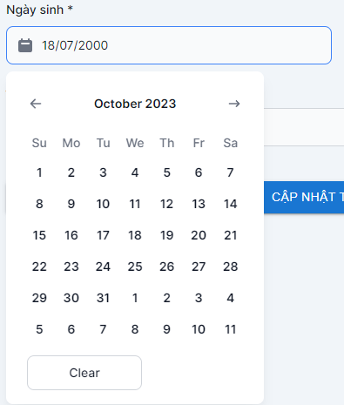

 |  |  |  |  |  | Hình minh hoạ
 |  |  |  | a. Hiển thị ngày sinh user trên DatePicker
 |  |  |  | b. Xử lý button OK |  |  | Today
 |  |  |  |  | Hiển thị ngày đã chọn ra View
 |  |  |  | c. Xử lý button CANCEL |  |  | Clear
 |  |  |  |  | Quay lại trạng thái ban đầu

 |  |  |  |  |  | Giao diện minh hoạ

 |  |  |  | a. Xử lý button "XOÁ TẤT CẢ"
 |  |  |  |  | Bỏ chọn tất cả các item
 |  |  |  | b. Xử lý button "HOÀN TẤT"
 |  |  |  |  | Hiển thị các tên các item đã chọn ra TextView

